Modalités
Modalités d’affectation et de facturation :

AFFECTATION :

L’utilisateur, en mode relevé annuel, sera affecté à une catégorie tarifaire T1, T2, T3 ou T4 en fonction de sa dernière consommation mesurée. Cette consommation doit être normalisée c’est-à-dire extrapolée sur un an selon le SLP (avec FCC) de l’utilisateur.
L’utilisateur, en mode relevé mensuel, sera affecté à une catégorie tarifaire T1, T2, T3 ou T4 sur base de la consommation mesurée de l'année calendrier précédente (extrapolation linéaire en cas d’année incomplète) et cette affectation sera d’application durant toute l’année calendrier en cours.
L’utilisateur, en mode relevé horaire, sera affecté à la catégorie tarifaire T5 ou T6 sur base de sa consommation réelle de l’année calendrier précédente (extrapolation selon profil client en cas d’année incomplète) et cette affectation sera d’application durant toute l’année calendrier en cours.
L’affectation d’un nouvel utilisateur à une catégorie tarifaire se fera sur base de sa consommation annuelle estimée et du type de compteur choisi.

FACTURATION :

La consommation mesurée (sur base annuelle), détermine la catégorie tarifaire (T1, T2, T3 ou T4) qui sera appliqué pour la facturation de l’utilisateur en mode relevé annuel sauf si cette catégorie tarifaire est supérieur à celle utilisée pour les factures intermédiaires, auquel cas la catégorie la moins élevée sera retenue (= principe du best billing). La facturation des kWh sera répartie sur les différentes périodes tarifaires sur base du SLP et du FCC. En ce qui concerne la facturation du terme fixe et du coût de mesurage, les tarifs annuels doivent être calculés au prorata du nombre de jours que comporte la période concernée.
Les kWh mesurés de l’utilisateur, en mode de relevé mensuel, sont facturés définitivement tous les mois au tarif qui lui a été attribué pour l'année calendrier en cours. Le terme fixe et le coût de mesurage doivent être calculés au prorata du nombre de jours que comporte la période concernée.
Les kWh et les capacités mesurés des utilisateurs, en mode de relevé horaire, sont facturés définitivement tous les mois au tarif qui leur a été attribué pour l’année calendrier en cours.
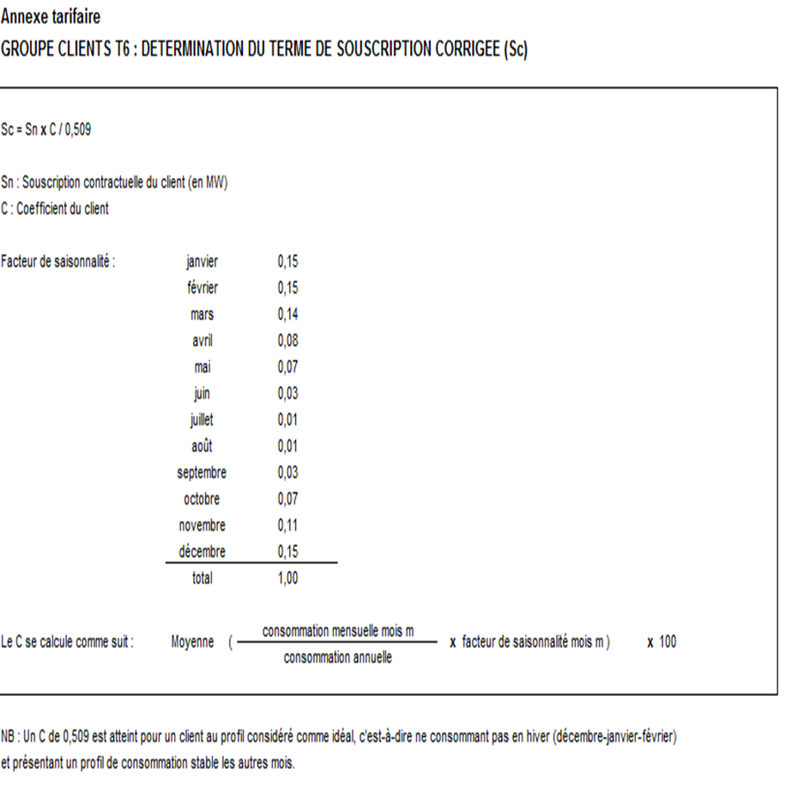

Stations CNG
Dans le cadre de la promotion et du développement du CNG en Wallonie, les stations CNG bénéficient d’une offre tarifaire préférentielle pour les tarifs non périodiques. Les tarifs périodiques applicables étant le tarif T3.

